Tabelle1
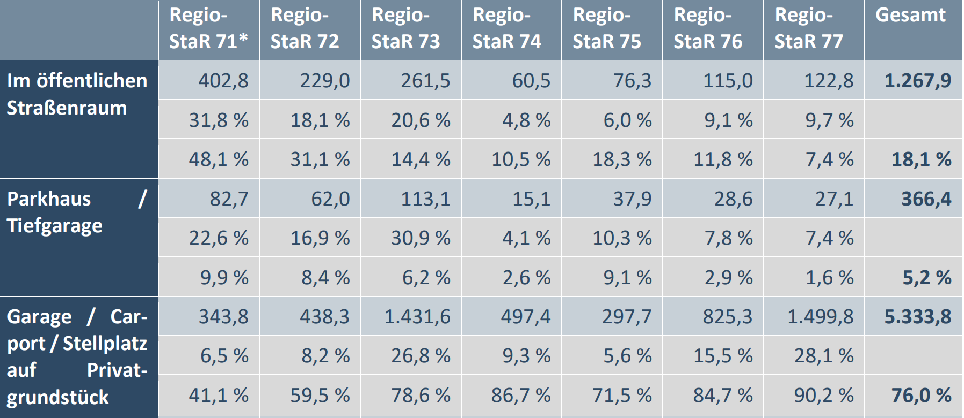
 |  |  |  |  |  |  |  |  |  |  | wo stehen die EV?
 |  |  |  |  |  |  |  |  |  |  | >80% dediziert auf einem Platz
 |  |  |  |  |  |  |  |  |  |  | <20% "laternenlader"
 |  |  |  |  |  |  |  |  |  |  | in D bei 48,5mio ev:
 |  |  |  |  |  |  |  |  |  |  | ca 40 mio an wallbox
 |  |  |  |  |  |  |  |  |  |  | ca 9 mio an laterne
 |  |  |  |  |  |  |  |  |  |  | doppelinstallationen zH/Büro sehr wahrscheinlich
 |  |  |  |  |  |  |  |  |  |  | eu/o.D markt > als D markt
 |  |  |  |  |  |  |  |  |  |  | daraus ergibt sich der markt bei 100% ev:
 |  |  |  |  |  |  |  |  |  |  | ca 160mio wallboxen (30=D, 130=EU)
 |  |  |  |  |  |  |  |  |  |  | ca 1mio laternenlader ges. EU
 |  |  |  |  |  |  |  |  |  |  | die 9.95 bleiben konstant und sind in 25 jahren nur noch die hälfte wert
 |  |  |  |  |  |  |  |  |  |  | der markt ist 2050 gesättigt, abacus hat maximal 1 gutes % marktanteil erhalten
 |  |  |  |  |  |  |  |  |  |  | die nutzungsgebühren zB 9.95€ sind stetige einnahmen nach vertragsablauf, solange sys genutzt wird!

Offer: > | das 1. pt 5% investment 125k€ läuft über 50lp @ 2500€ sofortkauf=125k€ sofort & 50lp@2500€ mietkauf=695€/mt 15j, mit 1000€/lp zurück von nrw, daher nur 25k€ & 1€/Anteil=30k€ für 5%
 | das 2. pt 5% investment ist vermittlungs/umsatzabhängig: 1% je 1/2/3/4/5k-LP-rahmenvertrag mit kunden, invest zu jeweils 50% unter wert
 | das 3. pt 5% investment geht an MU/BD ca 1 monat vor grossinvestor zu 20% unter wert
 |  |  |  |  |  | 1.8 | 0.97677
 | WB-D, WB-EU/welt, laterne, 123, etc jahres-gewinn in € | #install LP kummuliert | % wachs-tum | jnutzungs-umsatz bei 9.95br/mt in € netto | zusatzgewinn durch Laternen, 123, Welt, EU ohne D, in € | wachs-tums-faktor: | regres-sions-faktor: | ev- anteil D in % | wallboxmarkt in D in mio# | abacus WB-marktan-teil in D in % | MU in 2023 75% | BD in 2023 25% | PT in 2023 0% | float % | PE | Börsen-wert € | PT-Anteils-wert in €
2025 | 126,011 | 555 |  | 55,678 | 33333 | 1.8 | 1.8 | 2 | 1.0 | 0.06 | 71 | 24 | 5 | 0
2026 | 221,550 | 976 | 76 | 97,892 | 58,606 | 1.8 | 1.76 | 6 | 2.9 | 0.03 | 64 | 26 | 10 | 0 | 76 | 16,797,616 | 1,679,762
2027 | 380,478 | 1,676 | 72 | 168,113 | 100,646 | 1.8 | 1.72 | 10 | 4.8 | 0.04 | 55 | 30 | 15 | 0 | 72 | 27,293,303 | 4,093,995
2028 | 638,232 | 2,811 | 68 | 282,002 | 168,829 | 1.8 | 1.68 | 14 | 6.6 | 0.04 | 55 | 30 | 15 | 0 | 68 | 43,236,981 | 6,485,547
2029 | 1,045,732 | 4,606 | 64 | 462,055 | 276,623 | 1.8 | 1.64 | 18 | 8.5 | 0.05 | 54.0 | 30.2 | 14.9 | 1 | 64 | 66,768,111 | 9,915,064
2030 | 1,673,610 | 7,371 | 60 | 739,482 | 442,712 | 1.8 | 1.60 | 22 | 10.4 | 0.07 | 54.0 | 30.2 | 14.9 | 1 | 60 | 100,486,959 | 14,922,313
2031 | 2,616,259 | 11,523 | 56 | 1,155,990 | 692,067 | 1.8 | 1.56 | 25 | 12.3 | 0.09 | 54.0 | 30.2 | 14.9 | 1 | 56 | 147,358,829 | 21,882,786
2032 | 3,994,840 | 17,595 | 53 | 1,765,114 | 1,056,736 | 1.8 | 1.53 | 29 | 14.2 | 0.12 | 54.0 | 30.2 | 14.9 | 1 | 53 | 210,499,480 | 31,259,173
2033 | 5,958,135 | 26,242 | 49 | 2,632,593 | 1,576,078 | 1.8 | 1.49 | 33 | 16.1 | 0.16 | 51.8 | 29.0 | 14.3 | 5 | 49 | 292,817,283 | 41,744,032
2034 | 8,679,879 | 38,230 | 46 | 3,835,192 | 2,296,048 | 1.8 | 1.46 | 37 | 18.0 | 0.21 | 51.8 | 29.0 | 14.3 | 5 | 46 | 396,506,740 | 56,526,001
2035 | 12,351,205 | 54,400 | 42 | 5,457,362 | 3,267,207 | 1.8 | 1.42 | 41 | 19.9 | 0.27 | 51.8 | 29.0 | 14.3 | 5 | 42 | 522,418,437 | 74,475,972
2036 | 17,167,113 | 75,611 | 39 | 7,585,264 | 4,541,137 | 1.8 | 1.39 | 45 | 21.8 | 0.35 | 51.8 | 29.0 | 14.3 | 5 | 39 | 669,369,826 | 95,425,362
2037 | 23,306,524 | 102,651 | 36 | 10,297,954 | 6,165,167 | 1.8 | 1.36 | 49 | 23.7 | 0.43 | 49.2 | 27.5 | 13.5 | 10 | 36 | 833,502,691 | 112,882,937
2038 | 30,906,518 | 136,124 | 33 | 13,656,000 | 8,175,558 | 1.8 | 1.33 | 53 | 25.6 | 0.53 | 49.2 | 27.5 | 13.5 | 10 | 33 | 1,007,826,557 | 136,491,966
2039 | 40,032,707 | 176,320 | 30 | 17,688,393 | 10,589,666 | 1.8 | 1.30 | 57 | 27.5 | 0.64 | 49.2 | 27.5 | 13.5 | 10 | 30 | 1,182,100,335 | 160,094,213
2040 | 50,649,149 | 223,079 | 27 | 22,379,253 | 13,397,985 | 1.8 | 1.27 | 60 | 29.3 | 0.76 | 49.2 | 27.5 | 13.5 | 10 | 27 | 1,343,186,039 | 181,910,372
2041 | 62,592,407 | 275,681 | 24 | 27,656,364 | 16,557,279 | 1.8 | 1.24 | 64 | 31.2 | 0.88 | 49.2 | 27.5 | 13.5 | 10 | 24 | 1,475,952,355 | 199,891,179
2042 | 75,555,045 | 332,774 | 21 | 33,383,887 | 19,986,226 | 1.8 | 1.21 | 68 | 33.1 | 1.00 | 49.2 | 27.5 | 13.5 | 10 | 21 | 1,564,714,894 | 211,912,467
2043 | 89,083,567 | 392,359 | 18 | 39,361,444 | 23,564,863 | 1.8 | 1.18 | 72 | 35.0 | 1.12 | 49.2 | 27.5 | 13.5 | 10 | 18 | 1,595,087,384 | 216,025,875
2044 | 102,594,491 | 451,866 | 15 | 45,331,226 | 27,138,845 | 1.8 | 1.15 | 76 | 36.9 | 1.22 | 49.2 | 27.5 | 13.5 | 10 | 15 | 1,556,006,782 | 210,733,110
2045 | 115,409,829 | 508,310 | 12 | 50,993,665 | 30,528,827 | 1.8 | 1.12 | 80 | 38.8 | 1.31 | 49.2 | 27.5 | 13.5 | 10 | 15 | 1,731,147,428 | 234,452,759
2046 | 126,810,105 | 558,521 | 10 | 56,030,860 | 33,544,489 | 1.8 | 1.10 | 84 | 40.7 | 1.37 | 49.2 | 27.5 | 13.5 | 10 | 15 | 1,902,151,576 | 257,612,192
2047 | 136,099,723 | 599,436 | 7 | 60,135,464 | 36,001,829 | 1.8 | 1.07 | 88 | 42.6 | 1.41 | 49.2 | 27.5 | 13.5 | 10 | 15 | 2,041,495,846 | 276,483,865
2048 | 142,676,660 | 628,404 | 5 | 63,041,474 | 37,741,596 | 1.8 | 1.05 | 92 | 44.5 | 1.41 | 49.2 | 27.5 | 13.5 | 10 | 15 | 2,140,149,894 | 289,844,780
2049 | 146,096,878 | 643,468 | 2 | 64,552,693 | 38,646,330 | 1.8 | 1.02 | 96 | 46.4 | 1.39 | 49.2 | 27.5 | 13.5 | 10 | 15 | 2,191,453,177 | 296,792,887
2050 | 146,123,899 | 643,587 | 0 | 64,564,632 | 38,653,478 | 1.8 | 1.00 | 100 | 48.3 | 1.33 | 49.2 | 27.5 | 13.5 | 10 | 15 | 2,191,858,491 | 296,847,779
25 J. | 1,342,790,545 | 643,587 |  | 593,310,046 | 355,202,160 |  |  | 100 | 48.3 | 1.33

1,3ev/efh bei 16mio ehf=21mio ev. Nun mag s noch wenige efh ohne parkplatz geben, sagen wir 20mio ev in efh. 29mio ev also in mfh.
82% von 49mio ev stehen nicht am strassenrand=40mio, minus 20 mio in efh=20 mio ev in mfh. Was nutzen mir deine 8mio wohnungen für ladestationsmöglichkeiten?
Mfh haben 20mio ev in garagen, das ist unser mfh potenzial. Plus 16mio wallboxinstallationen in efh, davon aber nur 10%, weil geiz ja so geil ist? Sagen wir 22mio installationen gesamt.
Nun kommen aber noch die betriebe=doppelinstallationen, weil wahrscheinlich jede bank, versicherungm hotel, büro, etc. seinen kunden, zumindest aber seinen mitarbeitern lademöglichkeiten bieten will.
Es gibt >15 mio büroarbeitsplätze, nicht jeder hat nun nen stellplatz. Aber evtl die hälfte? Machen wir daraus 8mio, plus die 22mio von oben=30mio installationen in D.
Die EU hat 450mio einwohner/84mio in d=5,3 mal so viel in EU wie in D=160mio installationen.
Und davon erhalten wir evtl 1% in D=300k, und 0,25% in EU=300k.



Idee fürs Geschäftsmodell: Statt 9.95 verlangt Wohungen Thunnissen 19.95€/Mt und (re)finanziert allein durch die Nutzer die komplette Anlage inkl Installation!

